界面&功能
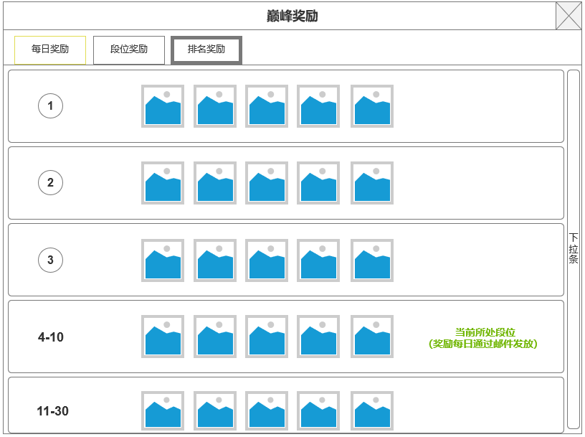
巅峰对决 |  |  |  |  |  | 功能规则

 | 功能入口 |  |  |  |  |  |  | 福利大厅 相关基础规则和清单
 |  |  |  |  |  |  | 1.设计目的是什么 |  | 5功能点清单
 | 1.在主界面点击【巅峰对决】图标可进入 |  |  |  |  |  | ▶ | 通过匹配玩家挑战段位相近的机器人或真人玩家离线数据 | 模块 | 类型 | 内容 | 优先级
 | 2.图标位于界面上方功能清单中 |  |  |  |  |  |  |  | 福利系统 | UI和资源 | 巅峰对决功能界面 | 1
 |  |  |  |  |  |  | 2.基本规则 |  |  | UI和资源 | 奖励界面 | 1
 |  |  |  |  |  |  | ▶ | 通过匹配玩家挑战段位相近的机器人或真人玩家离线数据 |  | UI和资源 | 匹配中界面
 |  |  |  |  |  |  | ▶ | 根据玩家战绩发放奖励 |  | UI和资源 | 对决情况展示界面
 |  |  |  |  |  |  | ▶ | 玩家排名段位每赛季根据上赛季成绩重置排列 |  | UI和资源
 |  |  |  |  |  |  | 3.解锁方式 |  |  | 功能逻辑 | 匹配逻辑 | 1
 |  |  |  |  |  |  | ▶ | 默认开启 |  | 功能逻辑 | 赛季时间刷新逻辑 | 1
 |  |  |  |  |  |  | 4关联功能 |  |  | 功能逻辑 | 累积签到奖励逻辑 | 2
 |  |  |  |  |  |  | ▶ | 主界面【入口位置】 |  | 功能逻辑 | 不同状态显示逻辑 | 3
 |  |  |  |  |  |  |  |  |  | 功能逻辑 | 在线奖励界面 | 1
 |  |  |  |  |  |  |  |  |  | 功能数值 | 奖励数值 | 3

 | 巅峰对决界面示例

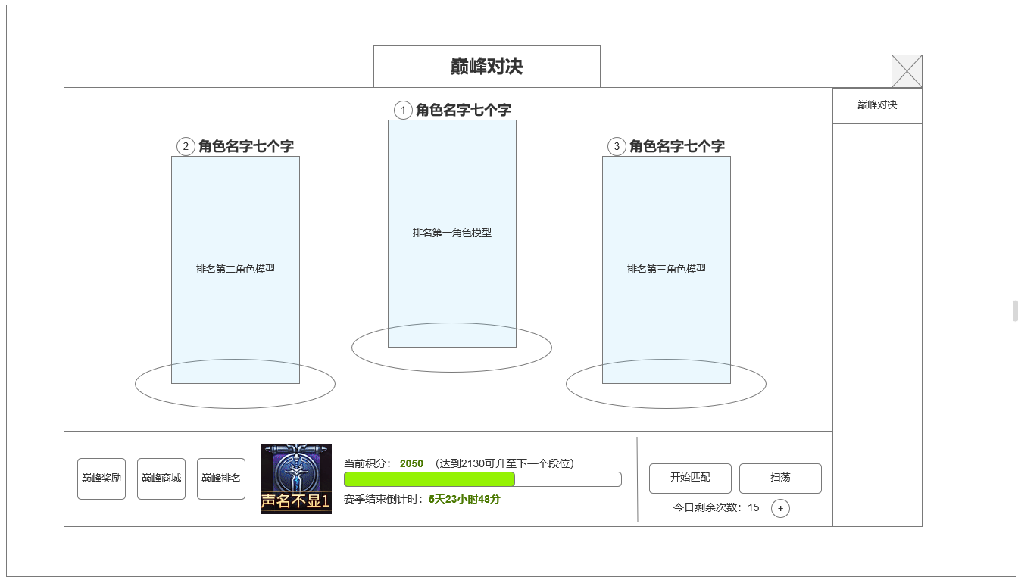
1
 |  |  | 1.展示当前赛季排名首位
 |  |  | ▶ | 显示角色名称，排名图标
 |  |  | ▶ | 显示角色SHOWSTAND
 |  |  | ▶ | 如当前排名位置无人，则显示文字：虚位以待

 |  |  | 2.信息，功能显示区域
 |  |  | ▶ | 巅峰奖励，巅峰商场，巅峰排名按钮入口
 |  |  | ▶ | 当前玩家段位图标展示
 |  |  | ▶ | 当前段位积分进度条，显示当前积分和晋级需要积分：挑战获胜增加积分，失败或被他人挑战失败扣分
 |  |  | ▶ | 积分条满进入下一段位
 |  |  | ▶ | 显示赛季段位重置剩余时间
 |  |  | ▶ | 每周为1赛季，以正常自然周为赛季周，每周日零点赛季重置，根据前一赛季段位给与玩家新赛季初始段位
 |  |  | ▶ | 巅峰商城：链接至通用商城，巅峰商城分页
 |  |  | ▶ | 巅峰排名：链接至排行榜界面：巅峰排名分页，根据对应段位和积分进行排位

 |  |  | 3.匹配，扫荡功能
 |  |  | ▶ | 匹配按钮：如剩余匹配次数或相应道具，可以进入匹配环节
 |  |  | ▶ | 扫荡：按当前段位可扫荡更低段位对手并直接获胜
 |  |  | ▶ | 挑战次数计数：每日有10次挑战次数，消耗巅峰令道具可以增加1次次数。点击+号进入巅峰令在商城中的购买页面
 |  |  | ▶ | 匹配规则：可以匹配到所有机器人及自身段位相同和上下段位的真实玩家数据
3
 |  |  | ▶ | 匹配中界面作假倒计时个3-10秒时间
2
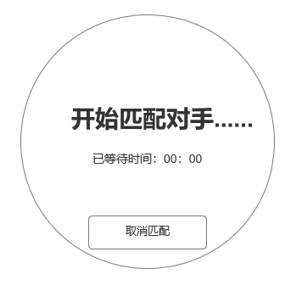

 | 未标注界面

 |  |  | 4.对接副本战斗
 |  |  | ▶ | 进入副本后，可自动战斗，击败匹配对手则获胜，被击败或超时均判定失败
 |  |  | ▶ | 副本进入时显示对决情况展示界面，显示2秒后自动关闭，参考下图

 |  | 使用通用副本侧边栏即可

 | 巅峰对决奖励 界面示意

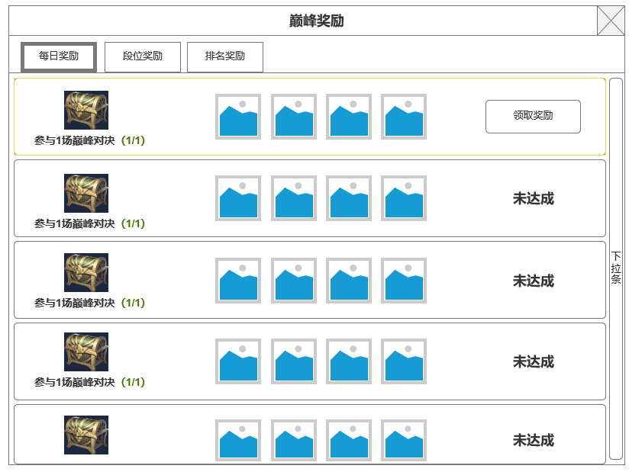
 |  |  | 1.每日奖励
 |  |  | ▶ | 配置几个任务目标作为每日奖励目标，分别为：当日参与巅峰对决次数，当日胜场次数
 |  |  | ▶ | 每个任务目标显示进度，当日达成则可领取，否则显示未达成
 |  |  | ▶ | 已领取奖励条目排序排到最后

 |  |  | 2.巅峰奖励
 |  |  | ▶ | 根据当前段位领取的奖励
 |  |  | ▶ | 赛季刷新
 |  |  | ▶ | 段位设置：

 |  |  |  | 等级 | 段位图名称
 |  |  |  | 1 | 默默无闻
 |  |  |  | 2 | 声名不显
 |  |  |  | 3 | 初露锋芒
 |  |  |  | 4 | 崭露头角
 |  |  |  | 5 | 江湖少侠
 |  |  |  | 6 | 名动武林
 |  |  |  | 7 | 名扬四海
 |  |  |  | 8 | 无双英豪
 |  |  |  | 9 | 登峰造极
 |  |  |  | 10 | 超凡入圣
 |  |  |  | 11 | 天人神境
 |  |  |  | 12 | 独步天元

 |  |  | 3.排名奖励
 |  |  | ▶ | 根据当前排名领取的奖励
 |  |  | ▶ | 每日根据当前排名刷新
 |  |  | ▶ | 每日通过邮件发放

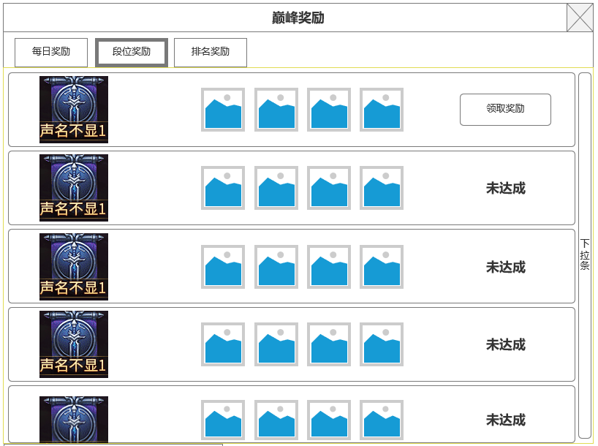
 |  |  | 4.积分规则
 |  |  | ▶ | 赛季重置，最大积分扣减3000分，最低扣至零
 |  |  | ▶ | 单次挑战基础积分变化：获胜50，失败为20
 |  |  | ▶ | 挑战不同段位对手时，积分变化按百分比进行一定浮动。具体单子在范围内随机
 |  |  |  | 挑战同段位时：获胜&失败：基础积分*（1+-10%)
 |  |  |  | 挑战高一个段位时：获胜&失败：基础积分*（1.2+-10%)
 |  |  |  | 挑战低一个段位时：获胜&失败：基础积分*（0.9+-10%)

功能美需
UI需求

 | 序号 | 类型 | 对应界面 | 内容 | 功能需求 | 策划建议 | 参考图
 | 1 | UI
 | 2 | UI
 | 3 | UI
 | 4 | UI
 | 5 | UI
 | 6 | UI
 | 7 | UI
 | 8 | UI
 | 9 | UI
 | 10 | UI
 | 11 | UI
 | 12 | UI
 | 13 | UI
 | 14 | UI
 | 15 | UI
 | 16 | UI
 | 17 | UI
 | 18 | UI
 | 19 | UI

背景图需求

 | 序号 | 类型 | 对应界面 | 内容 | 功能需求 | 策划建议 | 参考图
 | 1
 | 2
 | 3

道具图标需求

动效需求

 | 序号 | 类型 | 内容 | 描述 | 功能需求 | 策划建议 | 参考图

其他 （ICON，模型，表情等）

 | 序号 | 类型 | 对应界面 | 内容 | 功能需求 | 策划建议 | 参考图
 | 1 | 2D原画 | 段位图标 | 默默无闻 |  |  | 
 | 2 | 2D原画 | 段位图标 | 声名不显
 | 3 | 2D原画 | 段位图标 | 初露锋芒
 | 4 | 2D原画 | 段位图标 | 崭露头角
 | 5 | 2D原画 | 段位图标 | 江湖少侠
 | 6 | 2D原画 | 段位图标 | 名动武林
 | 7 | 2D原画 | 段位图标 | 名扬四海
 | 8 | 2D原画 | 段位图标 | 无双英豪
 | 9 | 2D原画 | 段位图标 | 登峰造极
 | 10 | 2D原画 | 段位图标 | 超凡入圣
 | 11 | 2D原画 | 段位图标 | 天人神境
 | 12 | 2D原画 | 段位图标 | 独步天元

参考界面
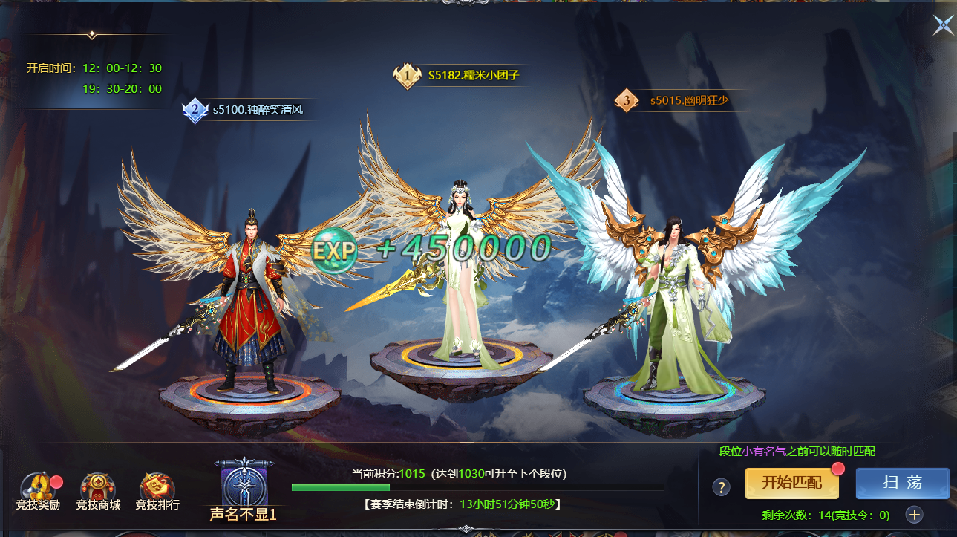
参考图

 | 参考游戏—异兽洪荒

